Шапка
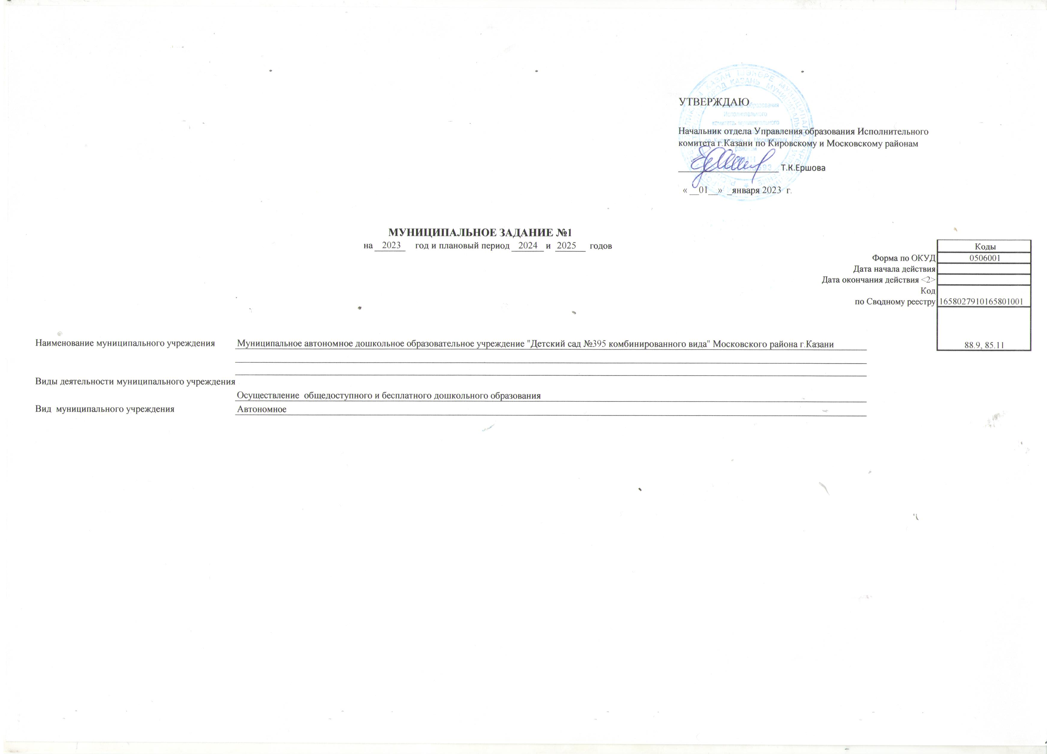

 |  |  |  |  |  |  |  |  | УТВЕРЖДАЮ
 |  |  |  |  |  |  |  |  | Начальник отдела Управления образования Исполнительного комитета г.Казани по Кировскому и Московскому районам

 |  |  |  |  |  |  |  |  | _____________________ Т.К.Ершова

 |  |  |  |  |  |  |  |  | « __01__» _января 2023 г.

 |  |  | МУНИЦИПАЛЬНОЕ ЗАДАНИЕ №1
 |  | на | 2023 | год и плановый период | 2024 | и | 2025 | годов |  |  | Коды
 |  |  |  |  |  |  |  |  |  | Форма по ОКУД | 0506001
 |  |  |  |  |  |  |  |  |  | Дата начала действия
 |  |  |  |  |  |  |  |  |  | Дата окончания действия <2>
 |  |  |  |  |  |  |  |  |  | Код | 1658027910165801001
 |  |  |  |  |  |  |  |  |  | по Сводному реестру
 |  |  |  |  |  |  |  |  |  |  | 88.9, 85.11

Наименование муниципального учреждения | Муниципальное автономное дошкольное образовательное учреждение "Детский сад №395 комбинированного вида" Московского района г.Казани

Виды деятельности муниципального учреждения
 | Осуществление общедоступного и бесплатного дошкольного образования
Вид муниципального учреждения | Автономное

